界面&功能
小地图&区域地图系统 |  |  |  | 功能规则

 | 功能入口 |  |  |  |  | 小地图 区域地图相关基础规则和清单
 |  |  |  |  | 1.设计目的是什么 |  | 5功能点清单
 | 1.位于主界面显示小地图，通过点击小地图打开区域地图 |  |  |  | ▶ | 实现地图功能和地图传送，地图重要点位置标记 | 模块 | 类型 | 内容 | 优先级
 |  |  |  |  | ▶ | 查看世界地图区域 | 玄冥地宫 | UI和资源 | 小地图 | 1
 |  |  |  |  | 2.基本规则 |  |  | UI和资源 | 区域地图界面 | 1
 |  |  |  |  | ▶ | 通过主界面小地图打开区域地图和世界地图 |  | UI和资源 | 世界地图 | 1
 |  |  |  |  | ▶ | 显示刷怪和NPC在地图的坐标，并进行图标标记 |  | UI和资源 | 怪物标记图标 | 2
 |  |  |  |  | ▶ | 点击区域地图选项啊进行传送 |  | UI和资源 | NPC标记图标 | 3
 |  |  |  |  | 3.解锁方式 |  |  | UI和资源 | 世界地图设计 | 4
 |  |  |  |  | ▶ | 始终开放 |  | 功能逻辑 | 功能开放 | 1
 |  |  |  |  | 4关联功能 |  |  | 功能逻辑 | 区域地图显示 | 2
 |  |  |  |  | ▶ | 主界面【入口位置】 |  | 功能逻辑 | NPC&怪物标记 | 3
 |  |  |  |  |  |  |  | 功能逻辑 | 点击区域地图位置移动或传送 | 3
 |  |  |  |  |  |  |  | 功能逻辑 |  | 3

 | 区域地图界面【当前为示例】

1
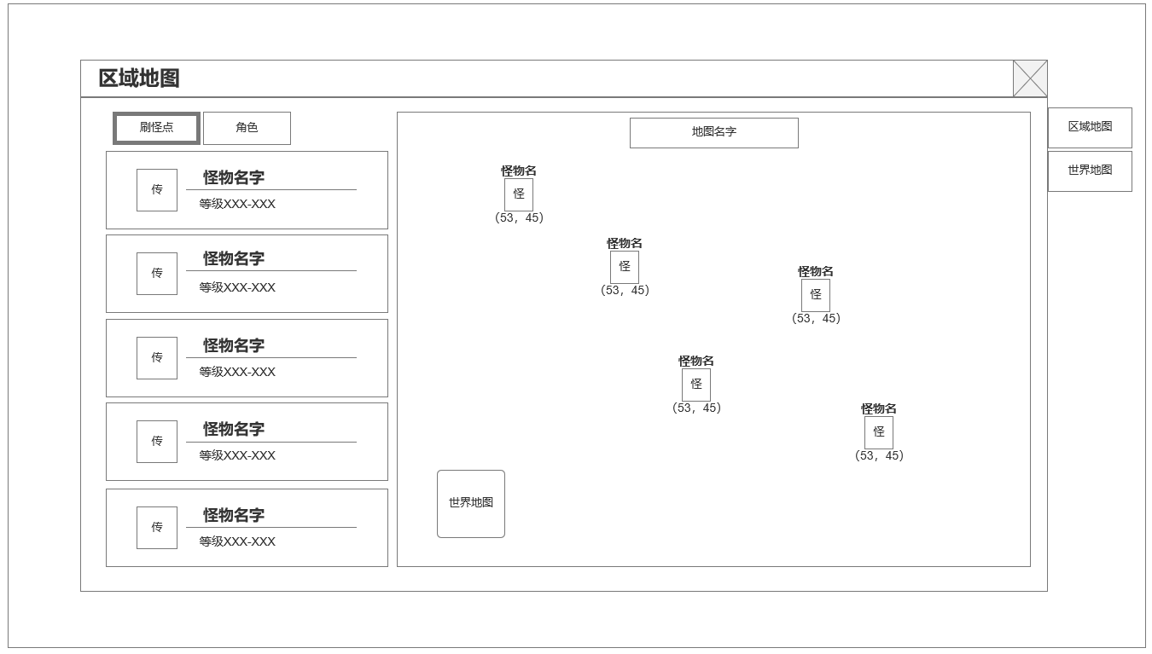
4
 |  |  |  |  | 1.功能开放
 |  |  |  |  | ▶ | 始终开启
 |  | 1.角色，怪物清单 |  |  | 2.点击小地图打开当前区域地图界面
 |  | ▶ | 角色&怪物名字 |  | ▶ | 根据页签显示刷怪点或NPC列表
 |  | ▶ | 怪物等级 |  | ▶ | 右侧地图区域根据页签显示刷怪点和NPC标记
 |  | ▶ | 传送按钮 |  | ▶ | 点击左侧列表和右侧标记均可进行传送移动
 |  | 2.世界地图按钮 |  |  | 3.切换世界地图
 |  | ▶ | 切换至世界地图 |  | ▶ | 点击世界地图按钮或右侧点击进入世界地图界面
 |  | 3.怪物&角色显示 |  |  | ▶ | 显示世界地图信息
 |  | ▶ | 怪物&角色名字 |  | ▶ | 所有野外地图按地图布局显示在当前界面
 |  | ▶ | 怪物&角色图标 |  | ▶ | 角色当前所在位置显示角色头像
 |  | ▶ | 怪物&角色坐标
 |  | 4.世界地图与区域地图页签
 |  | ▶ | 切换世界地图与区域地图
3

2

 | 未标注界面

世界地图

使用通用副本内信息和结算界面
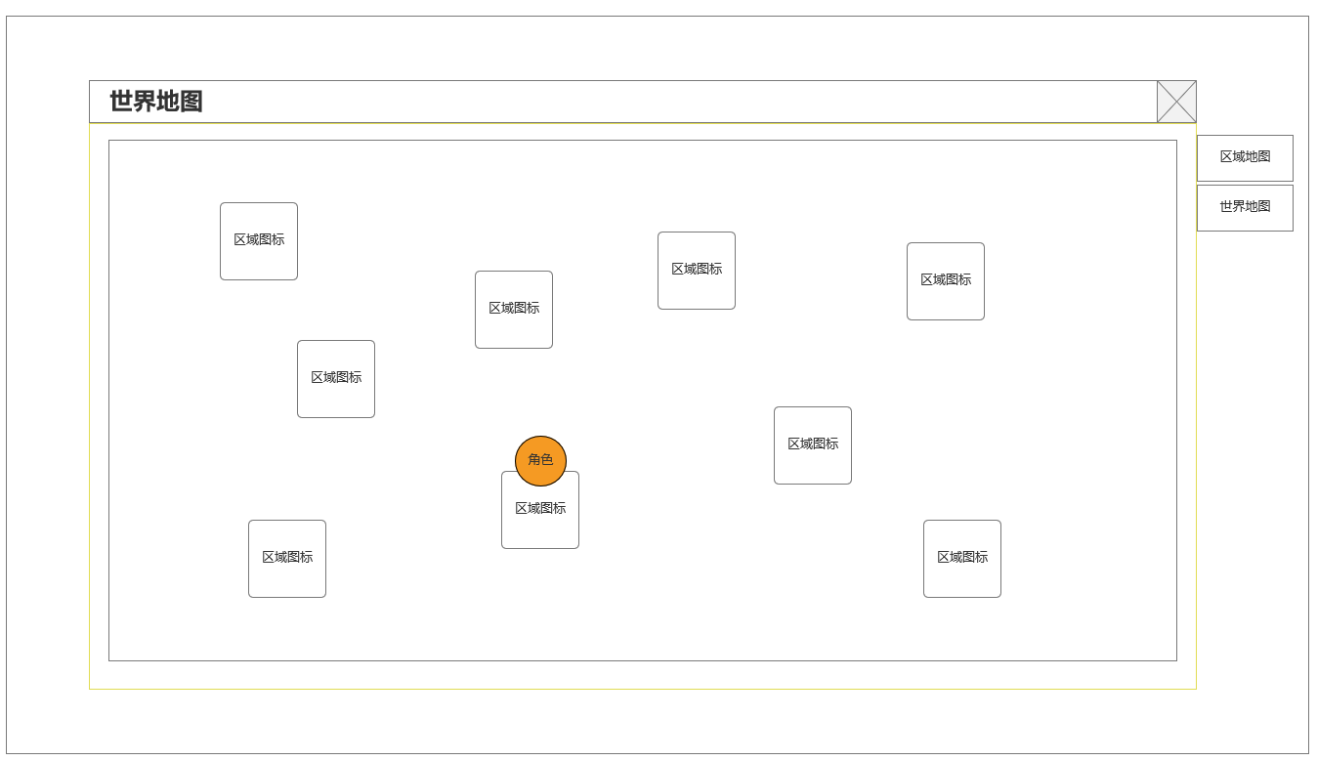

小地图
详情见 主界面 策划案

功能美需
UI需求

 | 序号 | 类型 | 对应界面 | 内容 | 功能需求 | 策划建议 | 参考图
 | 1 | UI | 区域地图界面 | 玩法主界面 | 详见界面功能设计
 | 2 | UI | 世界地图界面 | 玩法主界面 | 详见界面功能设计
 | 3 | UI
 | 4 | UI
 | 5 | UI
 | 6 | UI
 | 7 | UI
 | 8 | UI
 | 9 | UI
 | 10 | UI
 | 11 | UI
 | 12 | UI
 | 13 | UI
 | 14 | UI
 | 15 | UI
 | 16 | UI
 | 17 | UI
 | 18 | UI
 | 19 | UI

背景图需求

 | 序号 | 类型 | 对应界面 | 内容 | 功能需求 | 策划建议 | 参考图
 | 1 | 2D原画 | 世界地图原画设计 | 按区域划分进行世界地图设计
 | 2 | 2D原画
 | 3 | 2D原画
 | 4 | 2D原画
 | 5 | 2D原画
 | 6 | 2D原画

道具图标需求

 | 1 | 2D原画 | NPC标记
 | 2 | 2D原画 | NPC标记

动效需求

 | 序号 | 类型 | 内容 | 描述 | 功能需求 | 策划建议 | 参考图

其他 （ICON，模型，表情等）

 | 序号 | 类型 | 对应界面 | 内容 | 功能需求 | 策划建议 | 参考图
 | 1 | ICON | 主界面 | 主界面代表技能功能的入口图标 | 主界面代表技能功能的入口图标 |  | 

参考界面
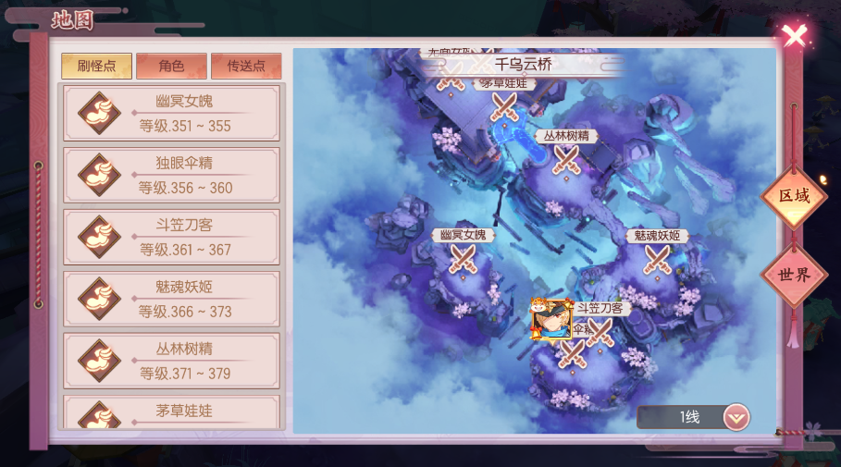
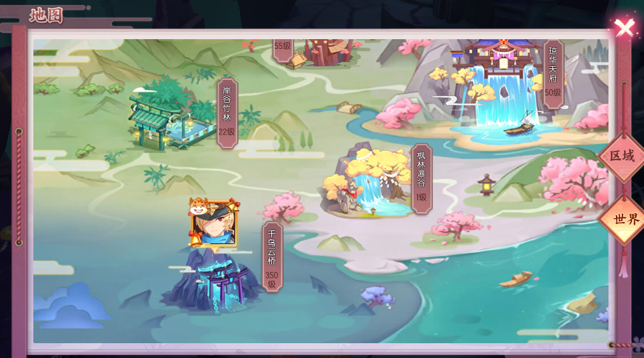
参考图

 | 参考游戏—

